Лист1
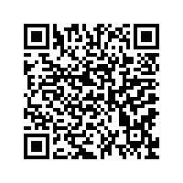
Электрон тарзидаги солиқ ҳисоботи қабул қилиб олинганлиги
 | тўғрисида тасдиқнома
 | Ўзбекистон Республикаси Солиқ кодексининг 45 - моддасига асосан, ушбу
 | тасдиқнома берилди шу ҳақидаки,

 | Солиқ тўловчининг тўлиқ номи ва стири |  |  |  |  | ИНН | 200918299

 | QO`QON YOG`-MOY AJ
 | (номи)
 | дан | Молиявий натижалар тугрисида хисобот 2-шакл |  |  |  |  |  |  | бўйича
 |  | (солик ёки мажбурий тўлов номи) этилган
 |  | 2025, Йиллик |  | йил учун | ФАРҒОНА ВИЛОЯТИ ҚЎҚОН шаҳри |  |  |  | ДСИ га
 |  | период |  |  | туман (шахар) давлат солик инспекцияси
 | такдим этилган |  | ҳисобот шакли |  | 2026-06-06 | куни қабул қилиб олинди. | руйхат олиш рақами | 231975773

 | Қабул қилувчи ДСИ маъсул ходими |  |  |  | AVTOMAT PROVODKA
 | Изох:

